発注書
第11回秩父市フットベースボール交流戦（フットモット杯） お弁当注文書

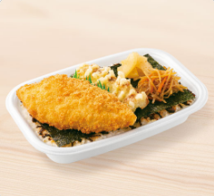
①
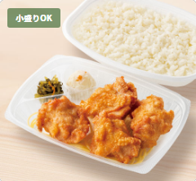
②

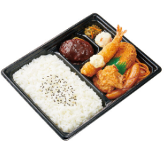
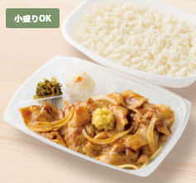
③
④

チーム名

下記の通り、発注いたします。 |  | 担当者：
 |  | TEL ：

合計金額 | 0円

番号 | 商品名 | 数量 |  | 単価 | 金額（税込み）
① | のり弁当 |  |  | 330 | 0
② | から揚げ弁当 |  |  | 420 | 0
 | 〃 （小盛り） |  |  | 400 | 0
③ | スポーツ弁当Ａ |  |  | 500 | 0
④ | しょうが焼き弁当 |  |  | 500 | 0
 | 〃 （小盛り） |  |  | 480 | 0
 | ※ごはん小盛りは２０円引き |  | 合計金額 |  | 0

《注文先》 | rshimada@ab.auone-net.jp

 | 嶌田 英明（しまだひであき）

